INSCRICION
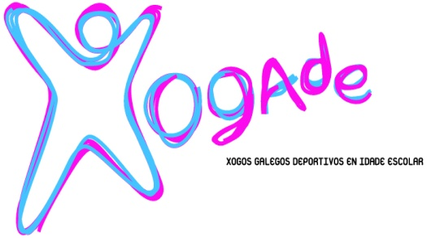
Duatlon Escolar Concello de Outes |  |  |  |  | F
Domingo, 12 de abril de 2026 |  |  |  |  | M | BNX
Clasificatoria provincia de A Coruña |  |  |  |  |  | ALV
 |  |  |  |  |  | INF
FOLLA DE INSCRICIÓN (PARTICIPANTES INDIVIDUAIS) |  |  |  |  |  | CAD
(Enviar cuberto ao correo electronico fegatri@hotmail.com e deportes.coruna@xunta.gal ata o 7 de abril ás 14:00 h., martes anterior á proba)

ENTIDADE |  |  |  |  | CONCELLO
CORREO ELECTRÓNICO |  |  |  |  | PROVINCIA
ADESTRADOR/A |  |  |  |  | MÓVIL
DELEGADO/A |  |  |  |  | MÓVIL

***Só deportistas de alta na actividade de Dúatlon Escolar no programa XOGADE provincia A CORUÑA das seguintes categorías escolares e idades

 | Benxamín (2017-2018), Alevín (2015/2016), Infantil (2013-2014), Cadete (2011-2012)

Nº IDENTIFICADOR | DNI | APELIDOS | NOME | SEXO | CATEGORIA | CLUB
 |  |  |  | M/F | BX/AL/IN

